Tarievenblad
Tarievenblad Trainingen ondermijning V3
dd. 15 december 2025

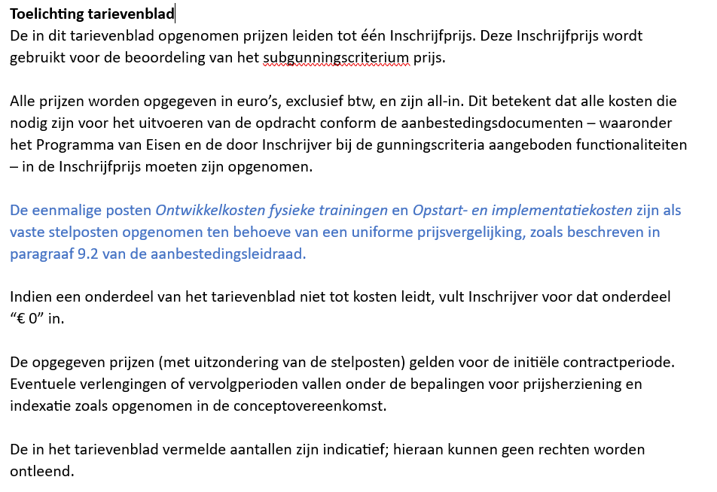

Alle groene vakken dienen ingevuld te worden.

Categorie | Omschrijving | Specificatie | Eenheid | Aantal | Prijs per eenheid | Totalen
Eenmalige kosten (stelposten) Deze kosten hebben een eenmalig karakter en hebben uitsluitend betrekking op werkzaamheden die noodzakelijk zijn voor de start van de dienstverlening. | Ontwikkelkosten fysieke trainingen | Incl. didactiek, content, etc. | eenmalig | 1 | € 6,000.00 | € 6,000.00
 | Opstart- en implementatiekosten | Incl. afstemming randvoorwaardelijke zaken, kennismaking | eenmalig | 1 | € 4,000.00 | € 4,000.00

 |  |  |  | Subtotaal |  | € 10,000.00
Uitvoeringskosten | Voorbereiding per training(sreeks) | Inhoudelijke afstemming training met de organisatie en Opdrachtgever (per training/reeks trainingen per organisatie, dus niet per training) | uur | 80 | € - | € -
 | Inzet trainer | tarief per dagdeel | 4 uur | 130 | € - | € -
 | Inzet trainingsacteur | tarief per dagdeel | 4 uur | 50 | € - | € -

 |  |  |  | Subtotaal |  | € -
Aanvullende diensten | Advisering/maatwerk | Bijv. advisering aan een organisatie n.a.v. gegeven trainingen of het mogelijk bijwonen van speciale bijeenkomsten | Uur | 40 | € - | € -
 | Evaluatie en nazorg | Evaluatie na de training(reeks) | Uur | 30 | € - | € -

 |  |  |  | Subtotaal |  | € -
Overige | Toeslag buiten kantoortijden (08.00-17.30) |  | Uur | 10 | € - | € -

 |  |  |  | Subtotaal |  | € -

Inschrijfprijs |  |  |  |  |  | € 10,000.00

Uw firmanaam
Plaats
Datum
Naam tekenbevoegde functionaris
Functie tekenbevoegde functionaris
Handtekening

Toelichting prijsberekening
Toelichting berekening gunningscriterium prijs

 | inschrijfprijs | Prijsscore
Ondergrens (beste waarde/maximale score) | € 200,000 | 30
Omslagpunt (80% van de maximale score) | € 260,000 | 24
Bovengrens (slechtste waarde/minimale score) | € 300,000 | 0

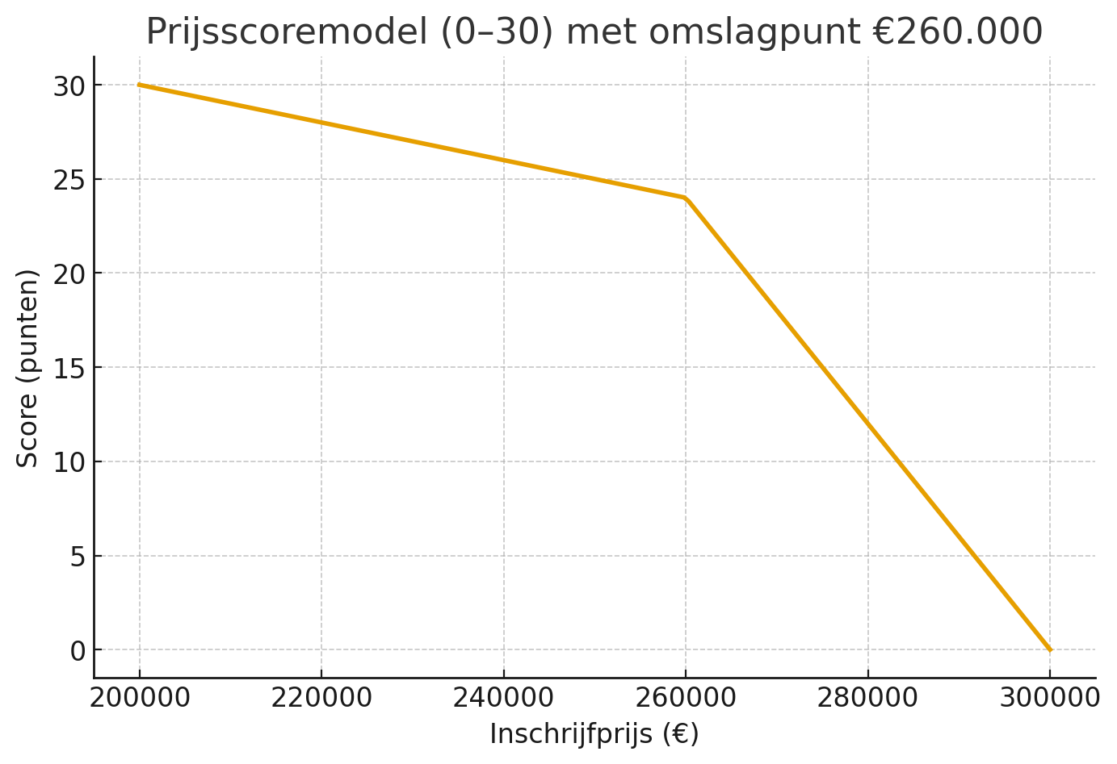
 |  |  | Formules:

 |  |  | Vóór (of op) het omslagpunt – €200.000 t/m €260.000:
 |  |  | =30 - (inschrijfprijs-200000)/(260000-200000)*(30-24)

 |  |  | Na het omslagpunt – €260.000 t/m €300.000:
 |  |  | =24 - (inschrijfprijs-260000)/(300000-260000)*24

 |  |  | Voorbeelden:

 |  |  | Inschrijfprijs €250.000,- dan =30 - (250000-200000)/(260000-200000)*(30-24)
 |  |  | Uitkomst: | 25

 |  |  | Inschrijfprijs €280.000, dan- =24 - (280000-260000)/(300000-260000)*24
 |  |  | Uitkomst: | 12

